武将兵种
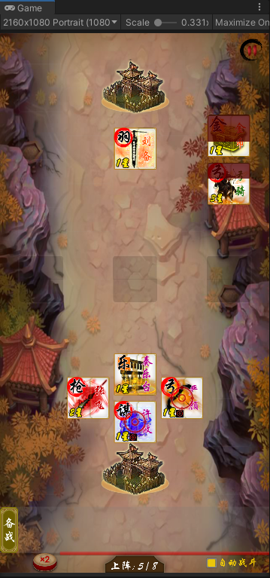
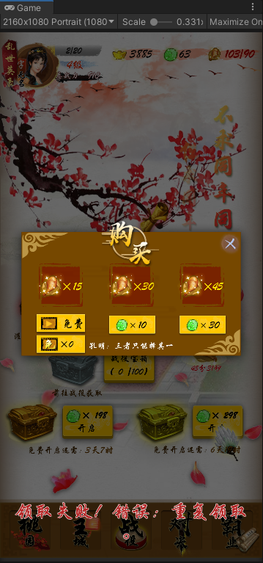
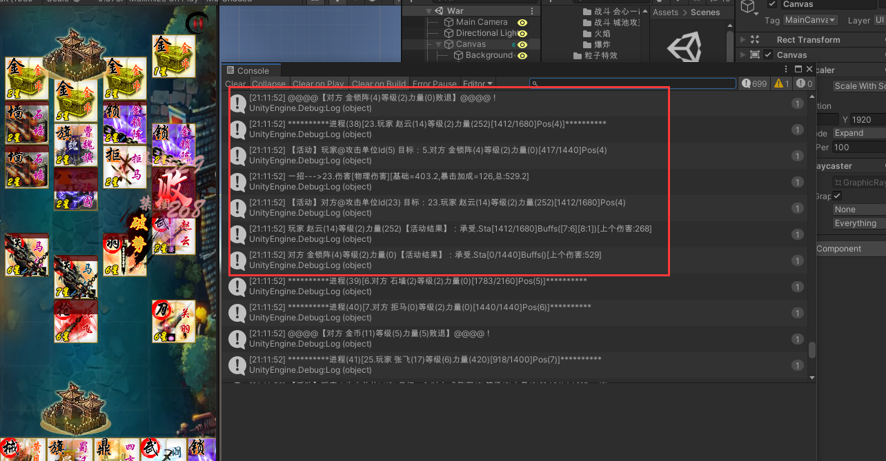
演示 | 不期望 | 延迟扣血：造成伤害时，没有立刻扣血，等下次受到伤害时才扣血（大刀攻击拒马）
 | 不期望 | 提前扣血（大刀攻击时）
 | 期望 | 移除死亡单位（卡牌有眩晕状态时）
 | 期望 | 音效：攻击会被连环、宝箱盖掉
 | 期望 | 恢复血量：有绿色数字显示（包括医士、营寨、敢死）
 | 期望 | 战斗胜利后，回血有表现
 | 期望 | 塔对周围单位的加成，放下去的时候就显示状态
 | 期望 | 防护盾：对防护盾造成伤害时，显示灰色掉血数字
 | 期望 | 铁蹄状态有图标，加buff
 | 期望 | 羁绊：羁绊特效和伤害数字同步
 | 期望 | 羁绊：受到羁绊加成buff的单位，身上发光 | 特效：528
 | 期望 | 羁绊：添加buff间隔缩短
 | 期望 | 羁绊：攻击性和加buff性的位置区分
 | 期望 | 滚石特效播放：在对应列的地块上全部播放特效
 | 期望 | 滚木：演示优化
 | 期望 | 拒马特效播放：播放反伤特效 | effect特效：006
 | 期望 | 术士特效：黑幕只出现1次，全部雷劈完后，再停止。音效同黑幕同步
 | 不期望 | 败：有时候会跳2次（关羽连斩）
 | 不期望 | 败：有时候单位未阵亡，却出现败（抛石台）
 | 期望 | 连环状态：受到反击伤害时，连环的单位有掉血数字
 | 期望 | 连环状态：反击特效和音效同步
 | 期望 | 连环状态：群攻的分摊伤害为多次伤害，需要有演示
 | 期望 | 连环状态：伤害传递时，播放特技文字
 | 期望 | 连环状态：有防护盾时，连环的的单位也有伤害数字
 | 期望 | 连环状态：有防护盾时，连环伤害数字显示上次受的伤害
 | 期望 | 杀气：为自身添加杀气时，播放指定特效 | 特效：528
 | 期望 | 中毒：回合结束时，中毒触发，状态（buff特效和icon）消失
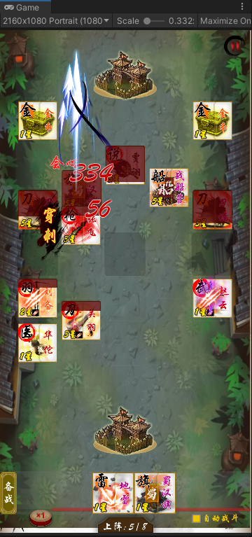
 | 期望 | 宝箱：打掉金币宝箱时，显示掉落金币数
 | 期望 | 单位血量：变化时的动画
 | 期望 | 迷雾状态：遮蔽效果
 | 期望 | 统帅：全屏放火时，每个地块都爆炸
 | 期望 | 术士：落雷的瞬间，屏幕变白
 | 期望 | 羁绊：音效，特效位置
 | 不期望 | 防护盾：分摊伤害问题
 | 期望 | 无敌状态：受到治疗时，可进行回血。并不播放无敌特技和音效
 | 期望 | 自爆：先登和火船自爆攻击时，有攻击动画
 | 期望 | 迷雾阵：迷雾台挂掉后，对应的迷雾状态（地块上）即刻消失
 | 期望 | 迷雾阵：进入战斗前，迷雾状态（地块上）就应该存在，而不是上阵一个单位后才出现
 | 期望 | 连环状态遇到群伤时，计算上计算了多次，但演示上只演示了最后一次
 | 期望 | 内助神助狂暴的时候，卡牌变红
 | 不期望 | 狼骑：战嚎黑幕有狂笑声；没有触发概率时，不播放狼嚎，触发概率后，每个狼骑必定添加杀气
 | 期望 | 检查塔的加成状态
 | 期望 | 近战和陷阵受击的状态
 | 期望 | 战车攻击时，播放火花
 | 期望 | 铁骑攻击时，有特殊火花和音效
 | 期望 | 狂士的攻击
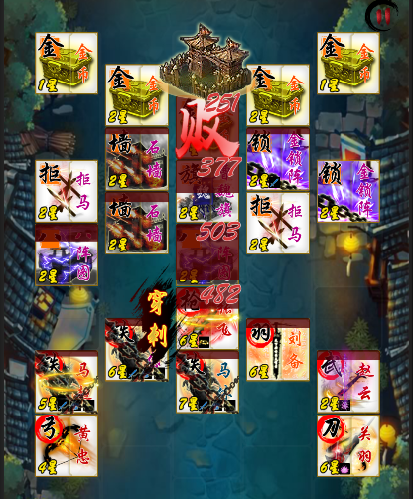
计算 | 期望 | 击退：连环铁骑受到战船攻击时，条件符合时，可被击退
 | 期望 | 溅射攻击：长枪攻击多个陷阱时，仅有当前目标会对长枪添加负buff或者产生陷阱效果
 | 期望 | 战斗胜利后，塔和陷阱有回血
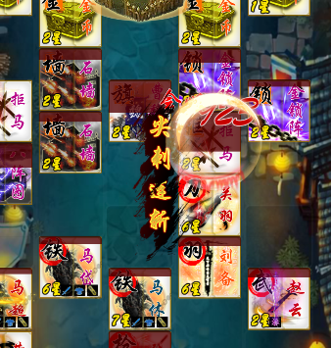
 | 期望 | 羁绊：羁绊有加成效果时，播放动图；有活动时播放特效
 | 期望 | 杀气：友方单位杀死目标时，有概率给自身添加杀气
 | 期望 | 杀气：友方单位死亡时，不给自己添加杀气
 | 期望 | 杀气：击杀敌方非武将单位时，不为自身添加杀气
 | 期望 | 连环：检查连环状态受到溅射伤害和群体伤害时的计算
 | 期望 | 地雷：检查伤害
 | 期望 | 远程射击或溅射地雷，不会受爆炸伤害
 | 期望 | 神助：有[神助]状态的单位，行动时，应该必定会心，即便有[怯战]状态
 | 不期望 | 弓骑：己方弓骑打己方被标记单位
 | 不期望 | 羽林：被晕了还反击
 | 不期望 | 虎卫和陷阵：虎卫攻击陷阵时，若为触发无敌，则会吸血，陷阵掉血
 | 不期望 | 流血状态：没有伤害加成
 | 不期望 | 铁骑：铁蹄伤害没有加成
 | 不期望 | 羽林：混乱的友方攻击时，会反击

操作 | 期望 | 战斗演示过程中，仍然可以拖动备战栏上的单位
 | 期望 | 手动撤回阵上的卡牌时，操作的卡牌应该置顶
 | 不期望 | 有时候，更换卡牌位置时，会把目标位置上的卡牌撤下来
 | 不期望 | 上阵单位满的时候，不能替换阵上单位
 | 期望 | 本回合上阵的卡牌有黄色边框

00
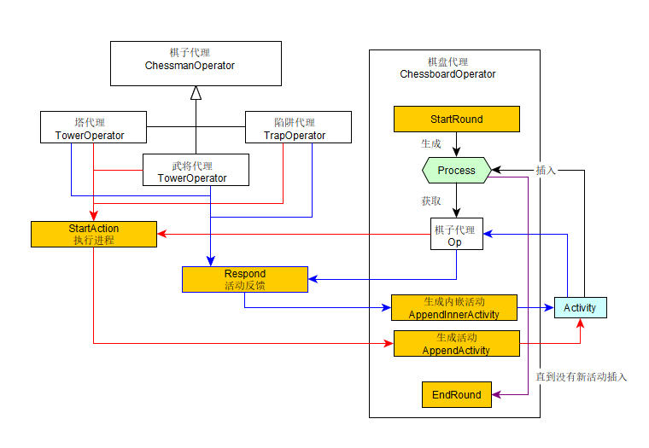
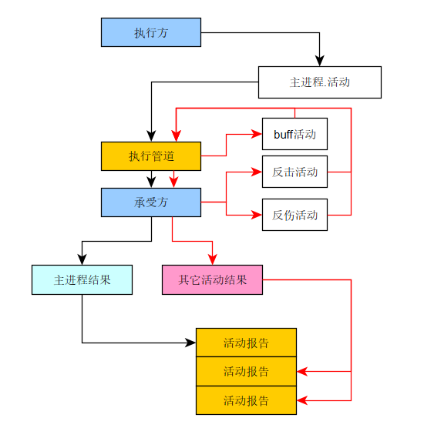

报错
